instance of_중국집 메뉴
instanceof 연산자

instance of로 확인해보기
레퍼런스가 가리키는 객체의 타입 식별을 위해 사용
객체레퍼런스 instanceof 클래스타입

연산의 결과 : true/false의 불린 값

복습

학교행사로 인해 참여 X

instance of_스폰지밥
instanceof 연산자

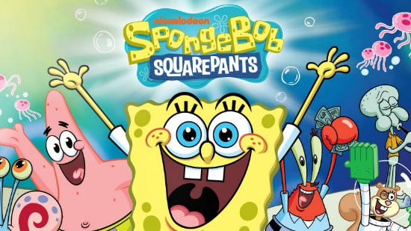

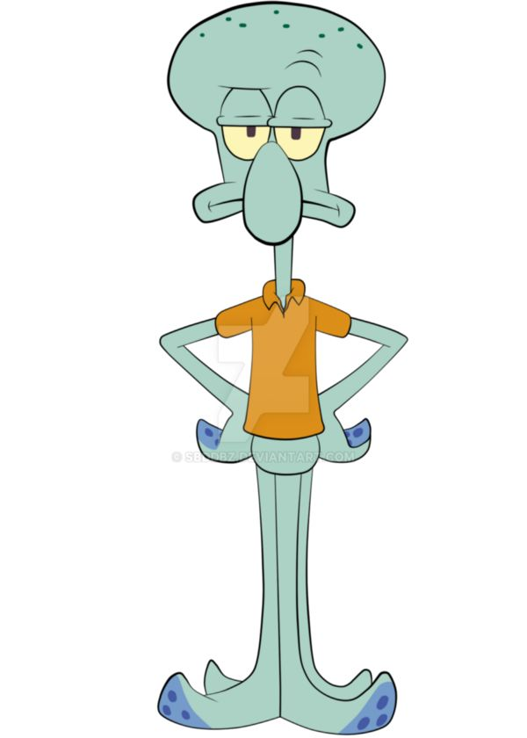


class 스폰지밥 { }
스폰지밥 상속받은 캐락터 확인 코드

학교행사로 인해 참여 X

abstract class
Abstract Class 계산기

Abstract Class 계산기
선언되어 있으나 구현되어 있지 않은 메소드, abstract로 선언
public abstract String getName();
public abstract void setName(String s);

추상 메소드는 서브 클래스에서 오버라이딩하여 구현해야 함
학교행사로 인해 참여 X

interface 계산기
interface 계산기

interface 계산기

interface Calinter {
public void setOprands (int first, int second, int third);
public int sum();
public int avg();
}
class Calculator implements Calinter {
int first, second, third;
public void setOprands (int first, int second, int third) {
this.first = first;
this.second = second;
this.third = third;
}
public int sum() {
return this.first + this.second + this.third;
}
public int avg() {
return (this.first + this.second + this.third) / 3;
}
}
public class Calc {
public static void main(String[] args) {
Calculator c = new Calculator();
c.setOprands(10, 20, 30);
System.out.println(c.sum() + c.avg());
}
}

게임 개요
게임 게요

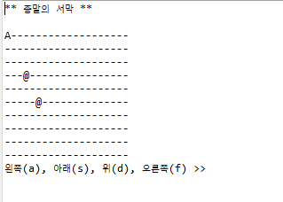
 | 0 | 1 | 2 | 3 | 4 | 5 | 6 | 7 | 8 | 9 | 10 | 11 | 12 | 13 | 14 | 15 | 16 | 17 | 18 | 19
0 | - | - | - | - | - | - | - | - | - | - | - | - | - | - | - | - | - | - | - | -
1 | - | - | - | - | - | - | - | - | - |  | - | - | - | - | - | - | - | - | - | -
2 | - | - | - | - | - | - | - | - | - | - | - | - | - | - | - | - | - | - | - | -
3 | - | - | - | - | - | - | - | - | - | - | - | - | - | - | - | - | - | - | - | -
4 | - | - | - | - | - | - | - | - | - | - | - | - | - | - | - | - | - | - | - | -
5 | - | - | - | - | - | - | - | - | - | - | - | - | - | - | - | - | - | - | - | -
6 | - | - | - | - | - | - | - | - | - | - | - | - | - | - | - | - | - | - | - | -
7 | - | - | - | - | - | - | - | - | - | - | - | - | - | - | - | - | - | - | - | -
8 | - | - | - | - | - | - | - | - | - | - | - | - | - | - | - | - | - | - | - | -
9 | - | - | - | - | - | - | - | - | - | - | - | - | - | - | - | - | - | - | - | -

게임 생성자로 배경 만들기
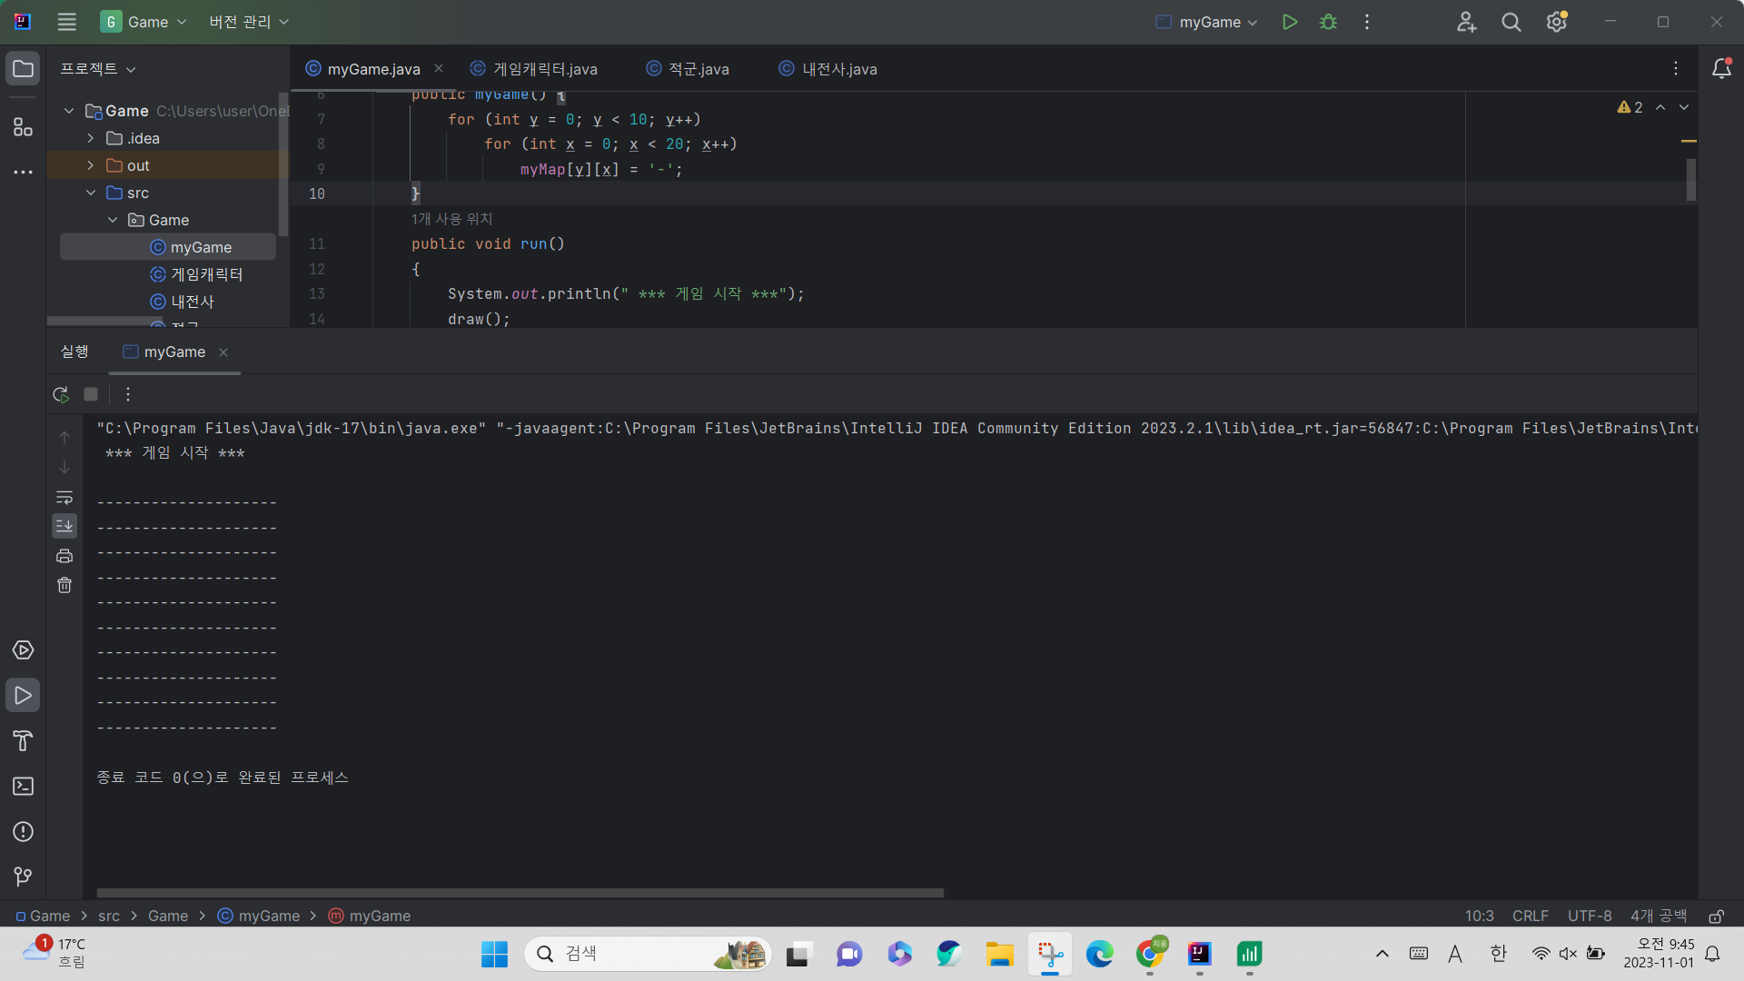
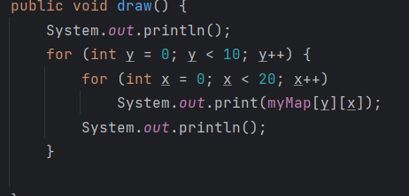
게임 배경 만들기
게임 배경만들기
 | 본인 실행화면 캡처하기

게임 캐릭터
게임 캐릭터 추상 클래스

게임 캐릭터 추상 클래스 제공

package Game;
public abstract class 게임캐릭터 { // 추상클래스
protected int distance;
protected int x,y;
public 게임캐릭터(int startX, int startY, int distance)
{
this.x = startX; this.y = startY;
this.distance = distance;
}
public int getX() {
return x;
}
public int getY() {
return y;
}
public boolean fight(게임캐릭터 p){
if(this.x == p.getX() && this.y == p.getY())
return true;
else
return false;
}
protected abstract void move();// 이동한 후의 새로운 위치로 x,y 변경
protected abstract char getShape(); // 객체의 모양을 나타내는 문자로 리턴
}

적군
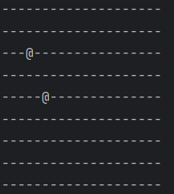
적군

적군

0부터 4까지 랜덤 숫자를 n으로 받아서
int n = (int)(Math.random()*5);
// 0,1,2,3,4 중에서
//0인 경우 + 방향,
//1인 경우 - 방향,
//2,3,4 경우 정지 이렇게 안하면 잡기 힘들다
<<주의>>
맵을 벗어나면 맵 안으로 살짝 들여넣기 할 것
참고 맵크기 x = 20, y = 10

package Game;
public class 적군 extends 게임캐릭터
{
public 적군(int startX, int startY, int distance) {
super(startX, startY, distance);
}
@Override
protected void move() {
int n = (int)(Math.random()*5);
if(n == 0) x += distance;
else if (n == 1) x -= distance;
if(x<0) x = 0;
if(x >= 20) x = 20 -1;
n = (int)(Math.random()*5);
if(n == 0) y += distance;
else if (n == 1) y -= distance;
if(y<0) y = 0;
if(y >= 10) y = 10 -1;
}
@Override
protected char getShape() {
return '@';
}
}

 | 본인 실행화면 캡처하기

적군 맵에 보이게
적군 맵에 보이게(myGame 클래스에서)

private 게임캐릭터 [] m = new 게임캐릭터[3];
 |  |  |  |  |  |  | 0 | 1 | 2 | 3 | 4 | 5 | 6 | 7 | 8 | 9 | 10 | 11 | 12 | 13 | 14 | 15 | 16 | 17 | 18 | 19
 |  |  |  |  |  | 0 | - | - | - | - | - | - | - | - | - | - | - | - | - | - | - | - | - | - | - | -
 |  |  |  |  |  | 1 | - | - | - | - | - | - | - | - | - |  | - | - | - | - | - | - | - | - | - | -
@
 |  |  |  |  |  | 2 | - | - | - | - | - | - | - | - | - | - | - | - | - | - | - | - | - | - | - | -
m[0] = new 나의적(5, 5, 2);
m[1] = new 나의적(3, 3, 1);
 |  |  |  |  |  | 3 | - | - | - | - | - | - | - | - | - | - | - | - | - | - | - | - | - | - | - | -
 |  |  |  |  |  | 4 | - | - | - | - | - | - | - | - | - | - | - | - | - | - | - | - | - | - | - | -
@
 |  |  |  |  |  | 5 | - | - | - | - | - | - | - | - | - | - | - | - | - | - | - | - | - | - | - | -
 |  |  |  |  |  | 6 | - | - | - | - | - | - | - | - | - | - | - | - | - | - | - | - | - | - | - | -
 |  |  |  |  |  | 7 | - | - | - | - | - | - | - | - | - | - | - | - | - | - | - | - | - | - | - | -
 |  |  |  |  |  | 8 | - | - | - | - | - | - | - | - | - | - | - | - | - | - | - | - | - | - | - | -
m[0] | y | 5 | m[1] | y | 3 | 9 | - | - | - | - | - | - | - | - | - | - | - | - | - | - | - | - | - | - | - | -
 | x | 5 |  | x | 3
 | distance | 2 |  | distance | 1

 | shape | @ |  | shape | @
myMap[5][5] = '@'
myMap[3][3] = '@'

private void update() {
for(int i=0; i<m.length; i++) // 적군먼저 그린다
myMap[m[i].getY()][m[i].getX()] = m[i].getShape();
}
public int getX() { return x; }
public int getY() { return y; }
public char getShape() { return '@';}

전사
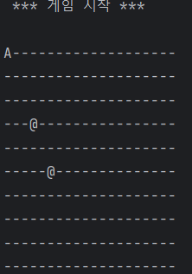
전사
System.out.print("왼쪽(a), 아래(s), 위(d), 오른쪽(f) >> ");
switch(c) {
case 'a' : // left
case 'f' : // right
case 'd' : // up
case 's' : // down
}

package Game;
import java.util.Scanner;
public class 내전사 extends 게임캐릭터
{
public 내전사(int x,int y, int distance)
{
super(x,y,distance);
}
private Scanner sc = new Scanner(System.in);
@Override
protected void move()
{
System.out.println("왼쪽(a), 아래(S), 위(d),오른쪽(f) ==> ");
char c;
c = sc.next().charAt(0);
switch(c) {
case 'a': // left
x--;
if (x < 0) x = 0;
break;
case 'f': // right
x++;
if (x >= 20) x = 2;
break;
case 'd': // up
y--;
if (y < 0) y = 0;
break;
case 's': // down
y++;
if (y >= 10) y = 2;
break;
}
}
@Override
protected char getShape()
{
return 'A';
}
}

본인 실행화면 캡처하기

게임 최종
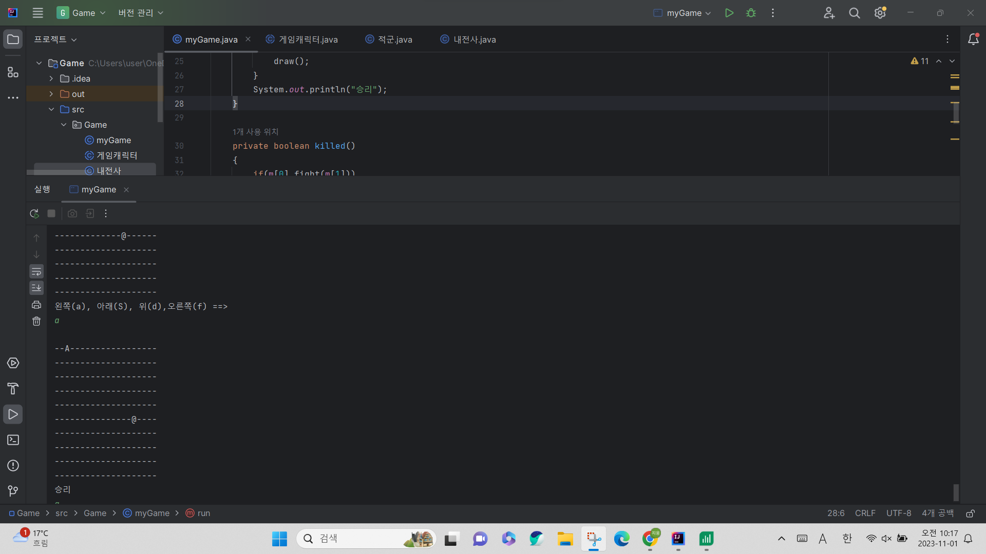
myGame.java 최종

package Game;
public class myGame {
private char myMap[][] = new char[10][20];
private 게임캐릭터 [] m = new 게임캐릭터[3];
public myGame() {
for (int y = 0; y < 10; y++)
for (int x = 0; x < 20; x++)
myMap[y][x] = '-';
m[0] = new 내전사(0,0,1);
m[1] = new 적군(3,3,1);
m[2] = new 적군(5,5,2);
}
public void run()
{
System.out.println(" *** 게임 시작 ***");
update();
draw();
while(!killed()){
clear();
for(int i = 0; i < m.length; i++)
m[i].move();
update();
draw();
}
System.out.println("승리");
}
private boolean killed()
{
if(m[0].fight(m[1]))
{
return true;
}
if(m[0].fight(m[2]))
{
return true;
}
return false;
}
private void update() {
for(int i=m.length-1; i>=0; i--)
myMap[m[i].getY()][m[i].getX()] = m[i].getShape();
}
private void clear() {
for(int i=0; i<m.length; i++)
myMap[m[i].getY()][m[i].getX()] = '-';
}
public void draw() {
System.out.println();
for (int y = 0; y < 10; y++) {
for (int x = 0; x < 20; x++)
System.out.print(myMap[y][x]);
System.out.println();
}
}
public static void main(String[] args)
{
myGame game = new myGame();
game.run();
}
}
본인 실행화면 캡처하기

응용
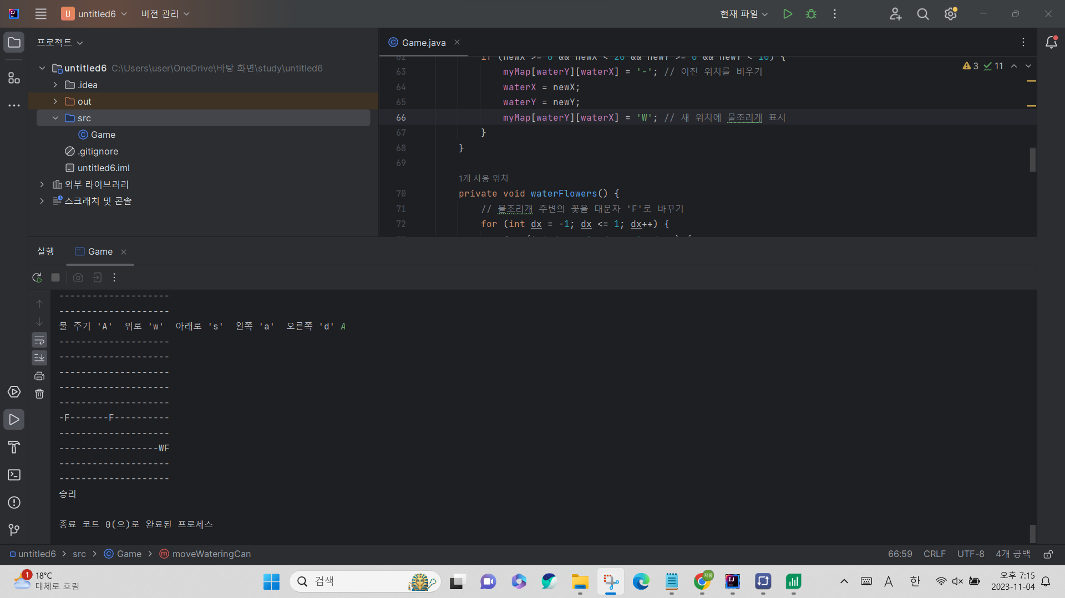
꽃을 여러개 배치시킨다.( 소문자f로 표시)
물조리개를 이동시켜서 꽃의 왼쪽에 배치시킨다.(대문자 W로 표시)
키보드 A를 누르면 물을 준 것으로 인지하고 소문자 f를 대문자 F로 바꾼다.
import java.util.Scanner;
import java.util.Random;
public class Game {
private char myMap[][] = new char[10][20];
private int waterX = 0; // 물조리개의 현재 위치 X 좌표
private int waterY = 0; // 물조리개의 현재 위치 Y 좌표
public Game() {
for (int y = 0; y < 10; y++)
for (int x = 0; x < 20; x++)
myMap[y][x] = '-';
// 여러 꽃을 무작위 위치에 배치
placeFlowers(3); // 예를 들어, 3개의 꽃을 배치
// 물조리개 초기 위치
waterX = 0;
waterY = 0;
}
// 꽃을 무작위 위치에 배치하는 메서드
private void placeFlowers(int numFlowers) {
Random random = new Random();
for (int i = 0; i < numFlowers; i++) {
int x, y;
do {
x = random.nextInt(20);
y = random.nextInt(10);
} while (myMap[y][x] != '-'); // 이미 꽃이 있는 자리에 배치하지 않기 위해
myMap[y][x] = 'f';
}
}
private void processUserInput(Scanner scanner) {
System.out.print("물 주기 'A' ");
System.out.print(" 위로 'w' ");
System.out.print(" 아래로 's' ");
System.out.print(" 왼쪽 'a' ");
System.out.print(" 오른쪽 'd' ");
char userInput = scanner.next().charAt(0);
if (userInput == 'A') {
waterFlowers();
} else if (userInput == 'w') {
moveWateringCan(0, -1); // 위로 이동
} else if (userInput == 's') {
moveWateringCan(0, 1); // 아래로 이동
} else if (userInput == 'a') {
moveWateringCan(-1, 0); // 왼쪽으로 이동
} else if (userInput == 'd') {
moveWateringCan(1, 0); // 오른쪽으로 이동
}
}
private void moveWateringCan(int dx, int dy) {
int newX = waterX + dx;
int newY = waterY + dy;
// 이동 가능한지 검사
if (newX >= 0 && newX < 20 && newY >= 0 && newY < 10) {
myMap[waterY][waterX] = '-'; // 이전 위치를 비우기
waterX = newX;
waterY = newY;
myMap[waterY][waterX] = 'W'; // 새 위치에 물조리개 표시
}
}
private void waterFlowers() {
// 물조리개 주변의 꽃을 대문자 'F'로 바꾸기
for (int dx = -1; dx <= 1; dx++) {
for (int dy = -1; dy <= 1; dy++) {
int newX = waterX + dx;
int newY = waterY + dy;
if (newX >= 0 && newX < 20 && newY >= 0 && newY < 10) {
if (myMap[newY][newX] == 'f') {
myMap[newY][newX] = 'F'; // 꽃을 대문자 'F'로 바꾸기
}
}
}
}
myMap[waterY][waterX] = 'W'; // 물조리개 위치를 'W'로 설정
}
private void update() {
for (int y = 0; y < 10; y++) {
for (int x = 0; x < 20; x++) {
System.out.print(myMap[y][x]);
}
System.out.println();
}
}
public void run() {
Scanner scanner = new Scanner(System.in);
System.out.println(" *** 게임 시작 ***");
update();
while (!killed()) {
processUserInput(scanner);
update();
}
System.out.println("승리");
}
private boolean killed() {
for (int y = 0; y < 10; y++) {
for (int x = 0; x < 20; x++) {
if (myMap[y][x] == 'f') {
return false;
}
}
}
return true;
}
public static void main(String[] args) {
Game game = new Game();
game.run();
}
}

